Sheet1
 | https://e-dostavka.by/

 | GOOD
1 | Схожесть системы с реальным миром - Иконки вместе с текстом | 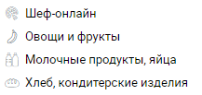
2 | Единообразие и стандарт - Иконка корзины одинакова и в списке, и на странице с товаром | 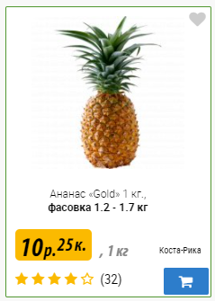 | 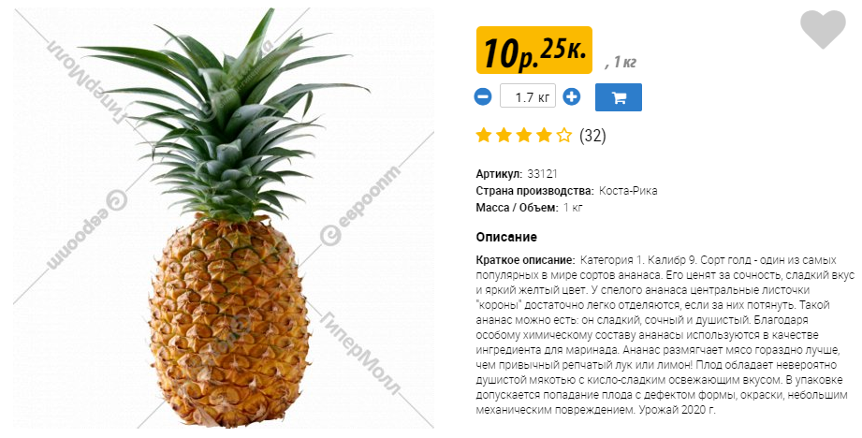
3 | Справочные материалы и документация - Много документации, например, как сделать заказ | https://e-dostavka.by/about/instructions/

 | BAD
1 | Информативность о состоянии системы - Когда сохраняешь примечание к заказу, нет никакого подтверждения, что примечание сохранено | 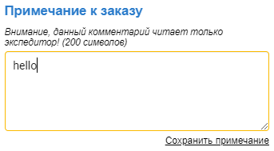
2 | Свобода действий - Если юзер на странице Логин случайно нажал на Создать аккаунт или Обратная связь, нет кнопки для возврата
3 | Эстетичный и минималистичный дизайн

